상품제안서
메모패드 플래너 노트 25절 BJ1411 | 상품코드: S29645

 |  |  |  |  |  |  | 02-713-8555 | www.synergygift.co.kr
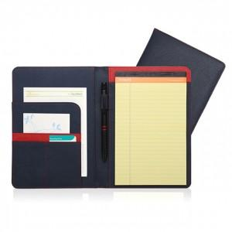

【상세/제작정보】 | <p>구성 - 25절 메모패드 커버, 절취노트 A5 50매, 볼펜 1개, 개별상자 케이스</p>

【인쇄/포장옵션】 | 불박, 스티커 / 포장불가능

【공급단가】 | 수량 | 100~ | 300~ | 500~ | 1,000~ | 3,000~
*VAT별도 | 단가 | 12,150원 | 11,570원 | 11,000원 | 10,440원 | 10,180원

【상품 URL】 | https://www.synergygift.co.kr:443/src/goods_detail.php?gdno=29645

